OIL表
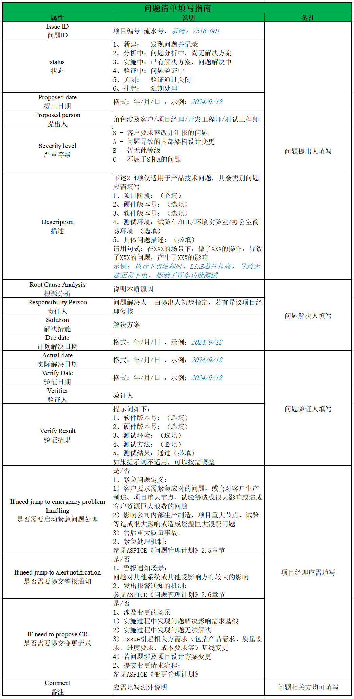
#REF!
Issue Initiated 问题发起 |  |  |  | Issue Analysis 问题分析 |  |  | Solve Issue 问题解决 |  |  |  | Verify 验证 |  |  | Issue Escalate 问题升级
Issue ID 问题ID | status 状态 | Proposed date 提出日期 | Proposed person 提出人 | Severity level 严重等级 | Description 描述 | Root Cause Analysis 根源分析 | Responsibility Person 责任人 | Solution 解决措施 | Due date 计划解决日期 | Actual date 实际解决日期 | Verify Date 验证日期 | Verifier 验证人 | Verify Result 验证结果 | If need jump to emergency problem handling 是否需要启动紧急问题处理 | If need jump to alert notification 是否需要提交警报通知 | IF need to propose CR 是否需要提交变更请求 | Comment 备注（质控建议）
20102-058 | 解决中 | 2026-05-21 | 吴艳芳 | A-Critical | 周期测试：CAND、CANE、CANG上电后第一个周期最小值为7.2ms超出10ms±20%卡控（图为CANG周期测试）。CANSM_mainfunction对前几帧报文影响很大哦，需要外包查查 | CAN卡没有连接导致CAN通讯拥堵，恢复后报文会有一个周期不稳定 |  | 只连接一路can设备，其他未连接的第一个周期和第二个周期的执行时间不一致，导致发送报文时间点存在误差，都接上或是只测试发送在最前面的那个节点 | 2026-07-16
20102-073 | 挂起 | 2026-05-22 | 申屠凯利 | C-Minor | 针对RDC采样周期设置，建议一个励磁周期采集32个点，SDADC时钟分频建议从0+48改成2+24的分频配置，当前使用的积分点都是前2个周期的需要优化；一般行业里用9.765KHZ的励磁周期 | 芯片本身特性，后续根据实际情况再决定是否修改 | 杜牵 | 20260522：事情暂时不重要，后续有时间再研究 | TBD
20102-074 | 解决中 | 2026-05-22 | 申屠凯利 | A-Critical | 电机的诊断没有走诊断ErrDiag那套，需要确认架构方案 |  | 申屠凯利 | 20260626：事情暂时不重要，放B样再沟通调整 20260713：启动相关方案讨论，完成日期待确认 | 2026/5/27 2026/7/15
20102-076 | 新建 | 2026-05-26 | 吴艳芳 | A-Critical | 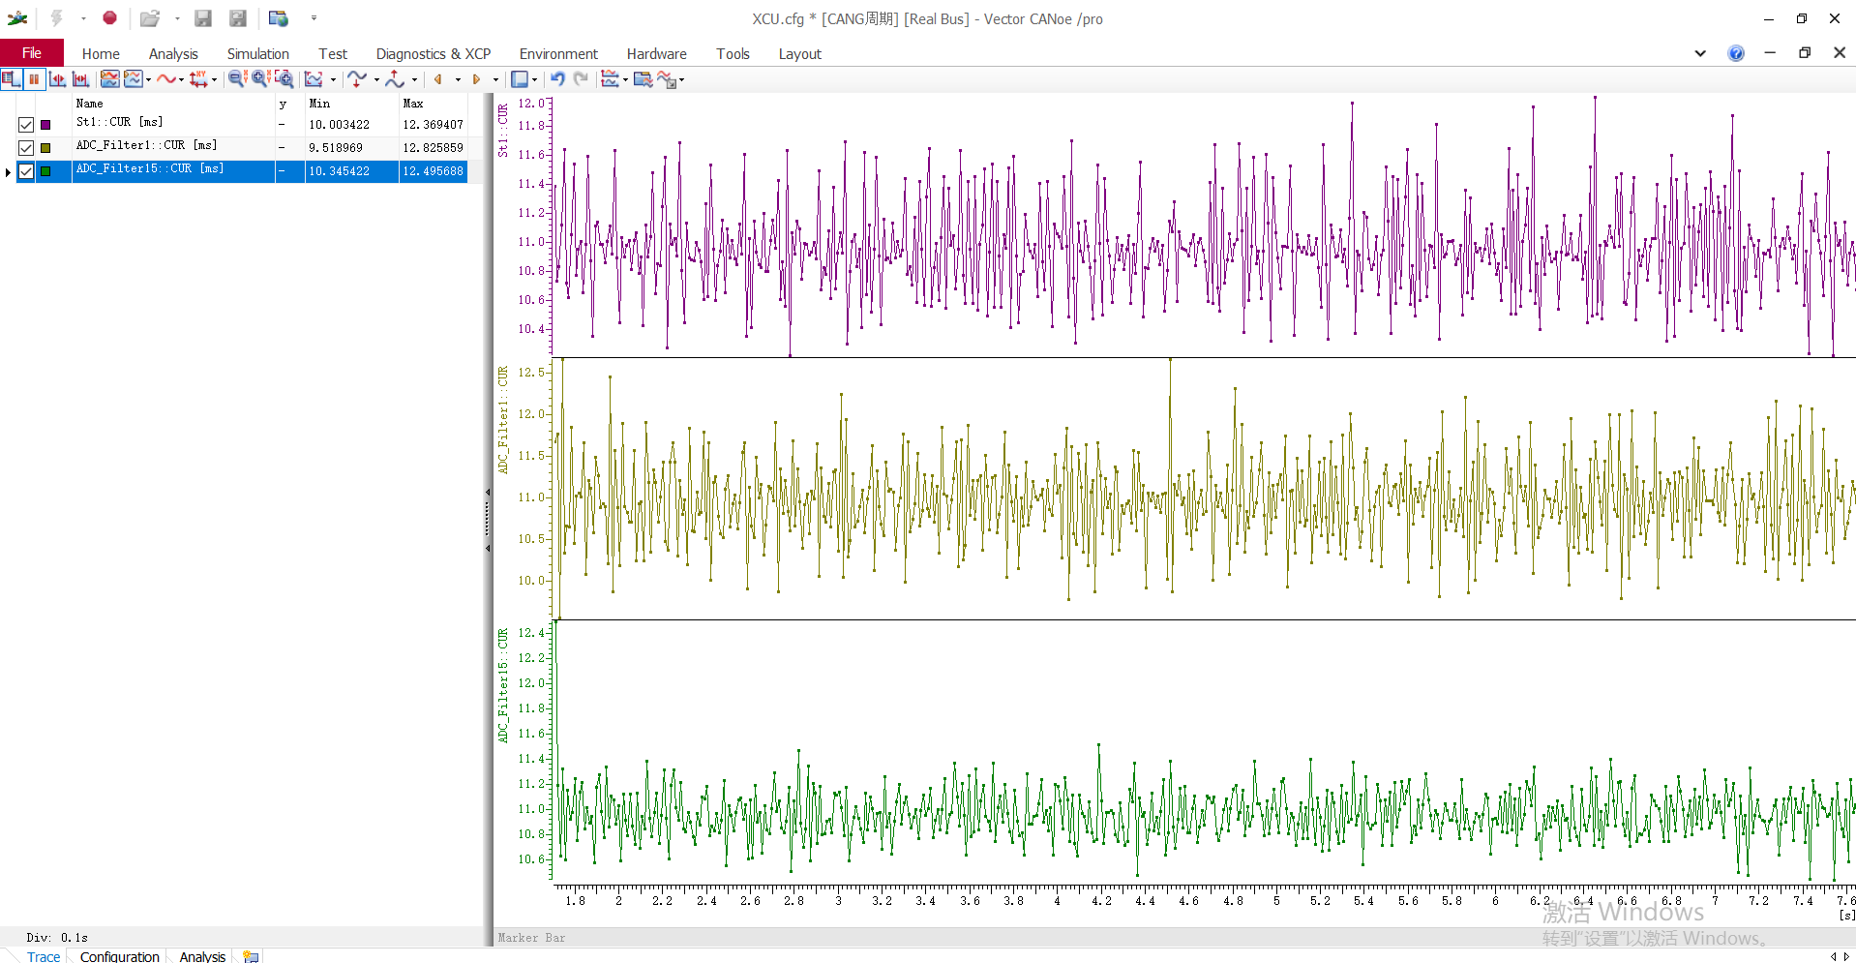 7个CAN节点通讯正常连接，CANA、CANF、CANG 周期最大值12.82ms，超出10ms±20%卡控； |  |  | 2026.5.28： 尝试纯Autosar COM通讯的效果 | 2026-07-16
20102-088 | 新建 | 2026-06-09 | 申屠凯利 | A-Critical | 10K到9.5KHZ，电流出现明显毛刺，9，6这样非整数倍的频点都有这个问题 |  | 王明伟 | 20260626：台架资源挤占，暂时没有资源推进此时，需要优先测试MTPV和客户软件负荷 20260706：占空比*时间周期有误差，需要继续排查 | 2026/6/12 2026/7/15
20102-092 | 挂起 | 2026-06-09 | 申屠凯利 | A-Critical | 在周期任务下VCU的高边会影响W相电流的采样结果 | 20260613： 1.把有影响的高边引到U相相关的ADC Group里进行交叉测试 2.外部直接给模拟信号，确认影响关系 | 申屠凯利 | 20260626：该问题排查高度依赖对拖台架环境，目前暂时无资源支持此问题排查 7/9：问题已复测，未复现，先挂起 | 2026/6/20 2026/7/15
20102-094 | 挂起 | 2026-06-16 | 葛舒平 | B-Major | B样需要更换芯声，扬杰，隆亿的物料 |  | 卞炳辰 |  | 2026-07-20
20102-099 | 新建 | 2026-07-02 | 申屠凯利 | A-Critical | 相电流硬件过流误报再跟踪一下 | 把硬件过流IC滤波改了以后，在设定过流阈值为180A时，还有偶发过流保护 | 王磊 |  | 2026-07-15
20102-100 | 挂起 | 2026-07-02 | 申屠凯利 | A-Critical | 高转速速度波动，Id稳定性待测试 | 就一块驱动板了，做这个测试风险太大，暂时往后放 | 王明伟 |  | 2026-07-30
20102-101 | 挂起 | 2026-07-08 | 谢升红 | B-Major | DV电性能测试问题，B样需要调整励磁运放供电电源和励磁运放相关电路及CH4电阻修改，抛负载需要换芯片，供电电压瞬时下降需要做PCB修改 |  | 卞炳辰 |  | TBD
20102-102 | 解决中 | 2026-07-24 | 申屠凯利 | A-Critical | SDADC与ADC模块存在内部干扰，导致电流采样偏差约5~6毫伏 |  | 王明伟
20102-103 | 解决中 | 2026-07-24 | 申屠凯利 | A-Critical | ADR和ADV公用的供电路径需要尽可能分开，瞬态电流有十几个mA，线加粗 |  | 卞炳辰 | B样修改 | TBD
20102-104 | 解决中 | 2026-07-24 | 申屠凯利 | A-Critical | 对地电容10uf,10nf并联预留 |  | 卞炳辰 | B样修改 | TBD
20102-105 | 解决中 | 2026-07-24 | 申屠凯利 | A-Critical | ADV的地要求不高，ADR的地最好和外部信号独立共地 |  | 卞炳辰 | B样修改 | TBD
20102-105 | 解决中 | 2026-07-25 | 葛舒平 | A-Critical | WL1L02-0027/ACMA4532HT-510Y型号变更，物料号变更 |  | 卞炳辰 | B样修改 | TBD

